Reforma
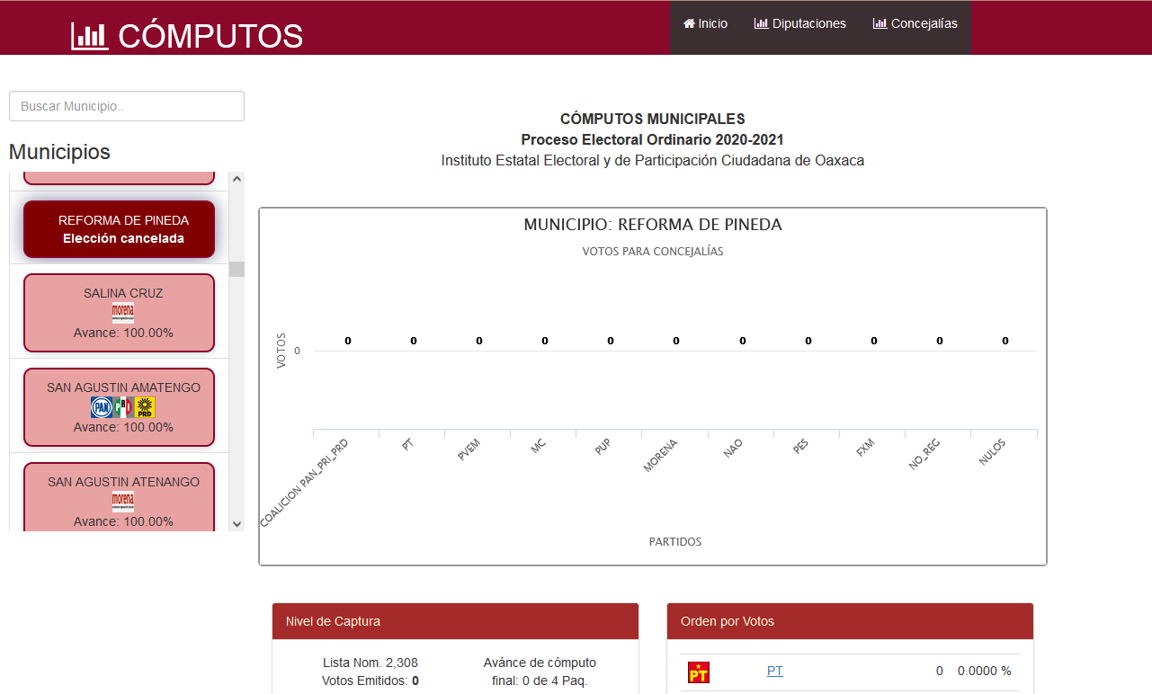

Reforma de Pineda no se llevó a cabo su elección.

